상품제안서
참그린주방세제1호 | 상품코드: S11496

 |  |  |  |  |  | 02-713-8555 | www.synergygift.co.kr
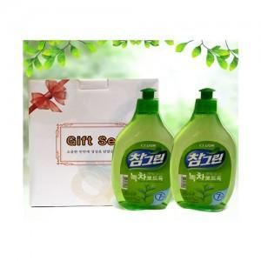

【상세/제작정보】 | 소량 구매시 관리자 문의요망 스티커는 관리자 문의요망

【인쇄/포장옵션】 | 스티커 / 별도문의

【공급단가】 | 수량 | 100~ | 500~ | 1,000~ | 3,000~
*VAT별도 | 단가 | 3,690원 | 3,550원 | 3,410원 | 3,280원

【상품 URL】 | https://www.synergygift.co.kr:443/src/goods_detail.php?gdno=6510

